Plan1
Vendas de Roupas

Produto | Quantidade | Data | Vendedor | ValorCompra | Total com Desconto | Cliente | Produto | Valor | Desconto
Calça Moletom | 2 | 2022-05-07 | Maria | R$ 160.00 | R$ 144.00 | Maria | Calça Moletom | R$ 80.00 | 10%
Camiseta | 2 | 2022-05-07 | Marcelo | R$ 80.00 | R$ 64.00 | Carla | Camiseta | R$ 40.00 | 20%
Calça Jeans | 5 | 2022-05-07 | Carlos | R$ 500.00 | R$ 285.00 | Eduarda | Blusa | R$ 60.00 | 5%
Tênis | 2 | 2022-05-07 | Beatriz | R$ 190.00 | R$ 152.00 | Julio | Tênis | R$ 95.00 | 20%
Saltos | 1 | 2022-05-07 | Victor | R$ 90.00 | R$ 81.00 | Kaio | Saltos | R$ 90.00 | 10%
Blusa | 1 | 2022-05-07 | Ana | R$ 60.00 | R$ 84.00 | Matheus | Blusa Moletom | R$ 120.00 | 30%
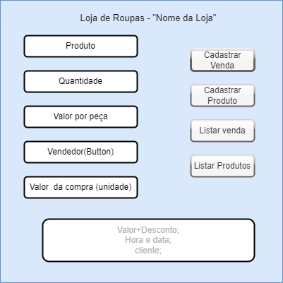
 |  |  |  |  |  |  | Calça Jeans | R$ 100.00 | 40%

